F02.CFG-Paths
 |  | VVSS, Info Romana, 2024-2025

F02. Afisarea task-rilor planificate intr-o anumita perioada de timp, precizata ca data si ora de inceput si data si ora de sfarsit.

F02. Covered source code |  |  | F02. Control Flow Graph (CFG) | F02. Cyclomatic Complexity (CC)
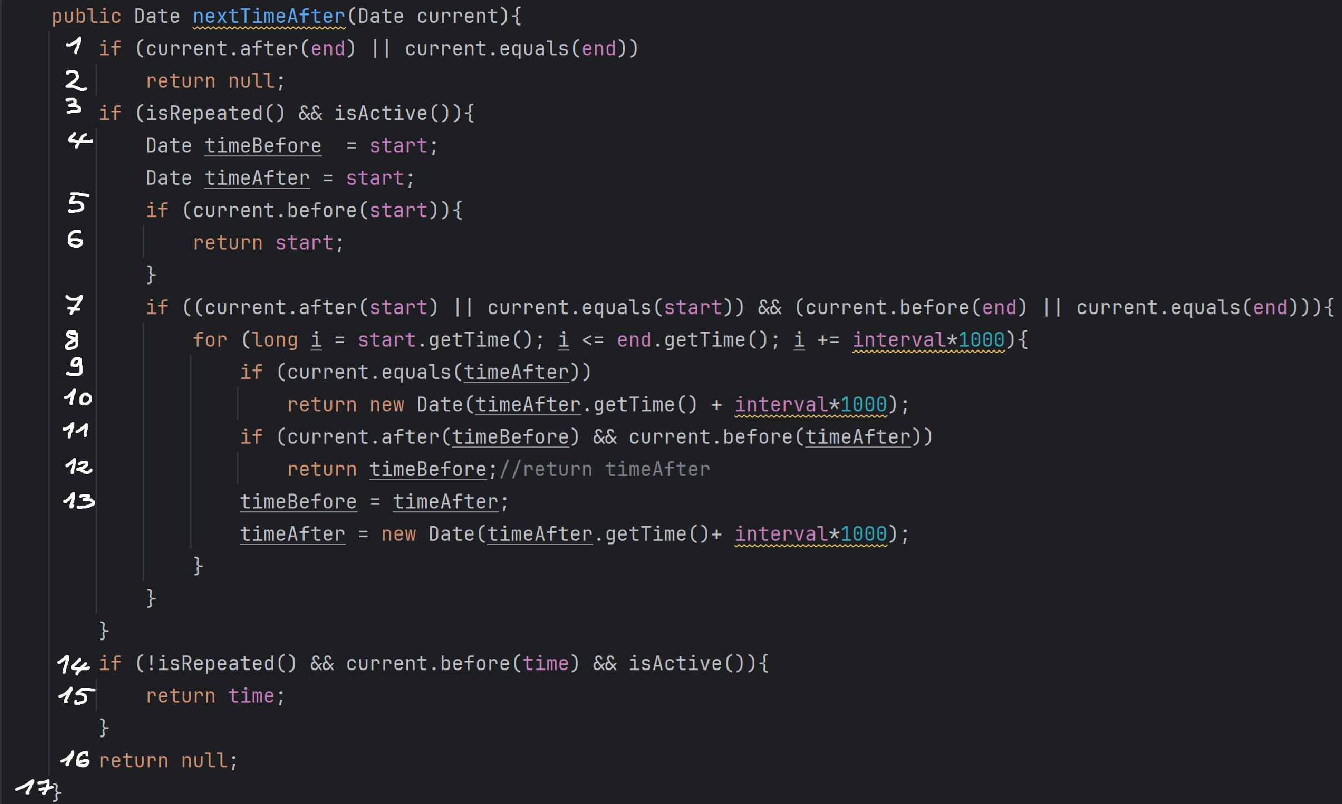
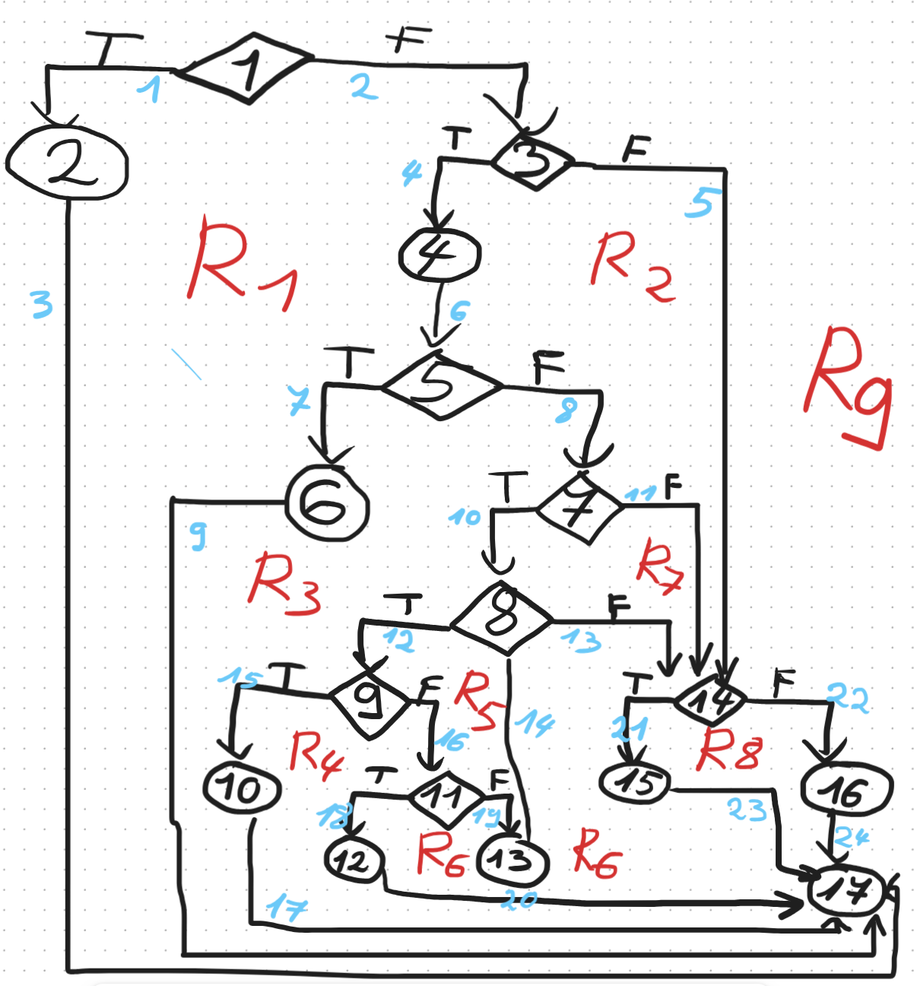
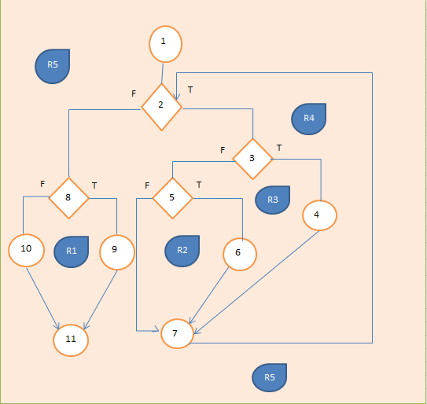
Line No. | Source code |  | Se va insera CFG asociat codului sursa testat (poza, diagrama, etc.). | CC1 = No. of regions = |  | 9
Req02_L01 | … |  |  | CC2 = Edges - Nodes + 2 = |  | 24-17+2 = 9
Req02_L02 | … |  | <Req02 CFG > | CC3 = No. of Conditions + 1 = |  | 8+1=9
Req02_L03 | …
... | …
.. | … |  |  | F02. Individual Paths
... | …
 |  |  |  | Path No. | Path
 |  |  |  | F02_P01 | 1(T) - 2 - 17
 |  |  |  | F02_P02 | 1(F) - 3(T) - 4 - 5(T) - 6 - 17
 |  |  |  | F02_P03 | 1(F) - 3(T) - 4 - 5(F) - 7(T) - 8(T) - 9(T) - 10 - 17
 |  |  |  | F02_P04 | 1(F) - 3(T) - 4 - 5(F) - 7(T) - 8(T) - 9(F) - 11(T) - 12 - 17
 |  |  |  | F02_P05 | 1(F) - 3(T) - 4 - 5(F) - 7(T) - 8(T) - 9(F) - 11(F) - 13 - 8(F) - 14(T) - 15 -17
 |  |  |  | F02_P06 | 1(F) - 3(T) - 4 - 5(F) - 7(F) - 14(T) - 15 - 17
 |  |  |  | F02_P07 | 1(F) - 3(T) - 4 - 5(F) - 7(F) - 14(F) - 16 - 17
 |  |  |  | F02_P08 | 1(F) - 3(F) - 14(T) - 15 - 17
 |  |  |  | F02_P09 | 1(F) - 3(F) - 14(F) - 16 - 17
 |  |  |  | F02_P10
 |  |  |  | F02_P11 | …
 |  |  |  | F02_P12 | …
 |  |  |  | F02_P13 | …
 |  |  |  | F02_P14 | …
 |  |  |  | F02_P15 | …
 |  |  |  | F02_P16 | …
 |  |  |  | F02_P17 | …

